記入例（地区大会）
① 赤枠内を入力。
② チームのロゴマークのデザインを
貼り付けてください。（画像）
地区大会 戦術表

学校名 |  |  |  |  |  |  | ふりがな |  |  |  |  |  |  |  |  | チームの ロゴマーク
担当者名 |  |  |  |  |  |  | チーム名
学校電話番号 |  |  |  |  |  |  | 担当者メール
学校住所
③ １～６戦目までの対戦順を
ご記入ください。（左→右の順）
プルダウンでA～Cの選択肢が出ます。
 | 対戦順 |  | １戦目 |  | ２戦目 |  |  |  | ３戦目 |  | ４戦目 |  |  | ５戦目 |  | ６戦目

④ プログラム名（ニックネーム)と作成者名を入力。
※作成者名は参加人数の把握や不正防止のために使用され、
公表はされません。
 |  | A（ランプ色：赤） |  |  |  |  |  | B（ランプ色：黄） |  |  |  |  | C（ランプ色：緑）
 | ふりがな
 | プログラム名
 | 作成者名

⑤ 赤枠内に、仕切り位置①～⑥を入力。
仕切り位置は、別シート「仕切り位置一覧」を参照。
※（1）～（3）は自動で反映されます。
 | 仕切り位置１
 |  |  | ⑴ | #N/A |  | mm |  |  | ⑴ | #N/A |  | mm |  | ⑴ | #N/A |  | mm
 |  |  | ⑵ | #N/A |  | mm |  |  | ⑵ | #N/A |  | mm |  | ⑵ | #N/A |  | mm
 |  |  | ⑶ | #N/A |  | ° |  |  | ⑶ | #N/A |  | ° |  | ⑶ | #N/A |  | °

 | 仕切り位置２
 |  |  | ⑴ | #N/A |  | mm |  |  | ⑴ | #N/A |  | mm |  | ⑴ | #N/A |  | mm
 |  |  | ⑵ | #N/A |  | mm |  |  | ⑵ | #N/A |  | mm |  | ⑵ | #N/A |  | mm
 |  |  | ⑶ | #N/A |  | ° |  |  | ⑶ | #N/A |  | ° |  | ⑶ | #N/A |  | °

 | 仕切り位置３
 |  |  | ⑴ | #N/A |  | mm |  |  | ⑴ | #N/A |  | mm |  | ⑴ | #N/A |  | mm
 |  |  | ⑵ | #N/A |  | mm |  |  | ⑵ | #N/A |  | mm |  | ⑵ | #N/A |  | mm
 |  |  | ⑶ | #N/A |  | ° |  |  | ⑶ | #N/A |  | ° |  | ⑶ | #N/A |  | °

記入例(全国大会)
② チームのロゴマークのデザインを
貼り付けてください。（画像）
全国大会 戦術表
① 赤枠内を入力。

学校名 |  | 埼玉県立けやき特別支援学校 |  |  |  |  |  | ふりがな |  |  |  | ちーむけやき |  |  |  |  |  | チームの ロゴマーク
担当者名 |  | けやき 太郎 |  |  |  |  |  | チーム名 |  |  |  | チームKEYAKI
担当者メール |  | keyaki.robopro@spec.ed.jp |  |  |  |  |  | 学校電話番号 |  |  |  | 000-111-2222
学校住所 |  | 埼玉県さいたま市中央区新都心１－２
③ １～６戦目までの対戦順を
ご記入ください。（左→右の順）
プルダウンでA～Cの選択肢が出ます。
 | 対戦順 |  |  | １戦目 |  | ２戦目 |  |  |  | ３戦目 |  |  | ４戦目 |  |  | ５戦目 |  | ６戦目

④ プログラム名（ニックネーム)と作成者名を入力。
※作成者名は参加人数の把握や不正防止のために使用され、
公表はされません。
※地区大会と同じ作成者の場合は、個体名の変更は不可です。
 |  |  | A（ランプ色：赤） |  |  |  |  |  | B（ランプ色：黄） |  |  |  |  |  | C（ランプ色：緑）
 | ふりがな
 | プログラム名
 | 作成者名

⑤ 赤枠内に、仕切り位置①～⑥を入力。
仕切り位置は、別シート「仕切り位置一覧」を参照。
※（1）～（3）は自動で反映されます。
 | 仕切り位置１
 |  |  |  | ⑴ | #N/A |  | mm |  |  | ⑴ | #N/A |  |  | mm |  | ⑴ | #N/A |  | mm
 |  |  |  | ⑵ | #N/A |  | mm |  |  | ⑵ | #N/A |  |  | mm |  | ⑵ | #N/A |  | mm
 |  |  |  | ⑶ | #N/A |  | ° |  |  | ⑶ | #N/A |  |  | ° |  | ⑶ | #N/A |  | °

 | 仕切り位置２
 |  |  |  | ⑴ | #N/A |  | mm |  |  | ⑴ | #N/A |  |  | mm |  | ⑴ | #N/A |  | mm
 |  |  |  | ⑵ | #N/A |  | mm |  |  | ⑵ | #N/A |  |  | mm |  | ⑵ | #N/A |  | mm
 |  |  |  | ⑶ | #N/A |  | ° |  |  | ⑶ | #N/A |  |  | ° |  | ⑶ | #N/A |  | °

 | 仕切り位置３
 |  |  |  | ⑴ | #N/A |  | mm |  |  | ⑴ | #N/A |  |  | mm |  | ⑴ | #N/A |  | mm
 |  |  |  | ⑵ | #N/A |  | mm |  |  | ⑵ | #N/A |  |  | mm |  | ⑵ | #N/A |  | mm
⑥ 同チームに所属し、地区大会に出場したプログラムのうち、全国大会には
出場しないプログラムがあった場合には、Ｄ～Ｆ欄に記入してください。
 |  |  |  | ⑶ | #N/A |  | ° |  |  | ⑶ | #N/A |  |  | ° |  | ⑶ | #N/A |  | °

プログラム登録欄 |  |  | D |  |  |  |  |  | E |  |  |  |  |  | F
ふりがな
プログラム名
作成者名

仕切り位置一覧（消さないでください）
仕切り位置一覧表

 | ① | 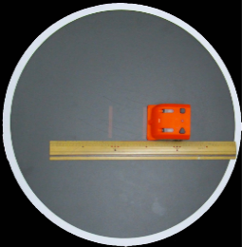 |  |  | ③ | 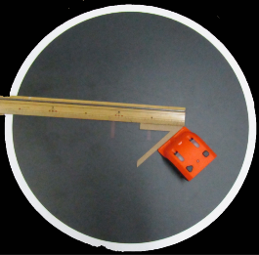 |  |  | ⑤ | 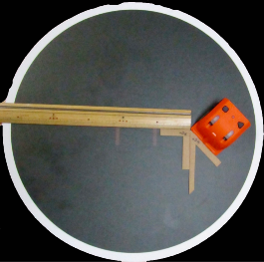
 |  | ⑴ | 0 | mm |  | ⑴ | 50 | mm |  | ⑴ | 50 | mm
 |  | ⑵ |  |  |  | ⑵ | L |  |  | ⑵ | L
 |  | ⑶ | 90 | ° |  | ⑶ | 45 | ° |  | ⑶ | 135 | °

 | ② | 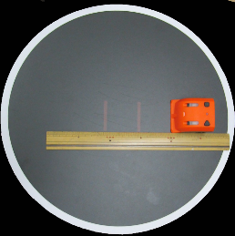 |  |  | ④ | 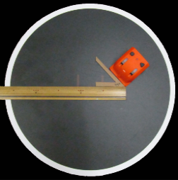 |  |  | ⑥ | 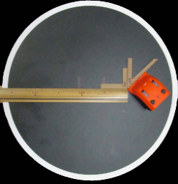
 |  | ⑴ | 50 | mm |  | ⑴ | 50 | mm |  | ⑴ | 50 | mm
 |  | ⑵ |  |  |  | ⑵ | R |  |  | ⑵ | R
 |  | ⑶ | 90 | ° |  | ⑶ | 45 | ° |  | ⑶ | 135 | °

 |  |  |  |  |  |  |  |  |  |  |  |  | ① | 0 |  | 90
 |  |  |  |  |  |  |  |  |  |  |  |  | ② | 50 |  | 90
 |  |  |  |  |  |  |  |  |  |  |  |  | ③ | 50 | L | 45
 |  |  |  |  |  |  |  |  |  |  |  |  | ④ | 50 | R | 45
 |  |  |  |  |  |  |  |  |  |  |  |  | ⑤ | 50 | L | 135
 |  |  |  |  |  |  |  |  |  |  |  |  | ⑥ | 50 | R | 135

